베르세르크
베르세르크
 | 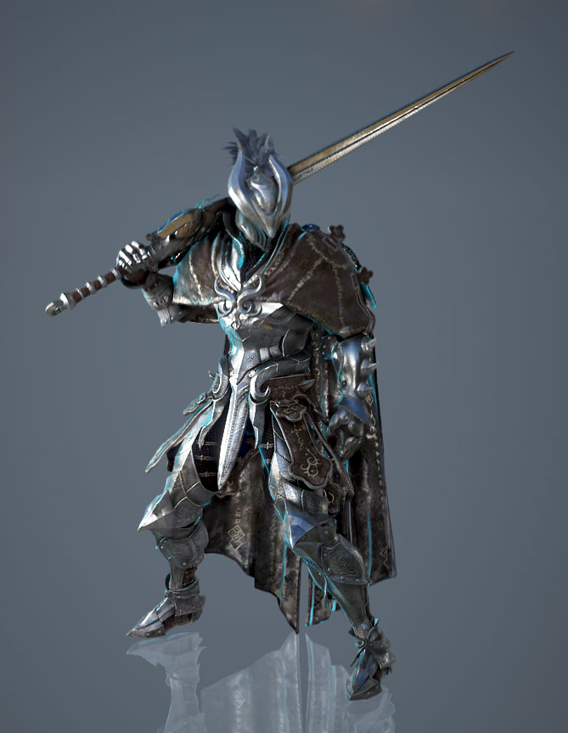
 |  |  | 헬멧

 |  |  | 무기

 |  |  | 갑옷 포인트 | 어깨뽕

 |  |  | 비고 | 색감은 회색톤

 | 참고 | 검은사막 - 버서커

가디언
가디언
 | 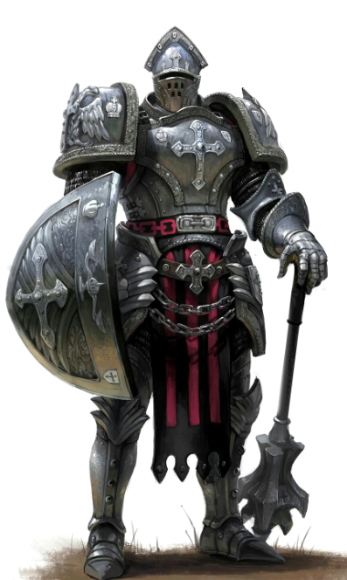
 |  |  | 헬멧

 |  |  | 무기

 |  |  | 갑옷 포인트 | 어깨뽕/몸통

 |  |  | 비고 | 방패로 때리고

 | 참고 | 방패병 |  | 무기는 작게

팔라딘
팔라딘
 | 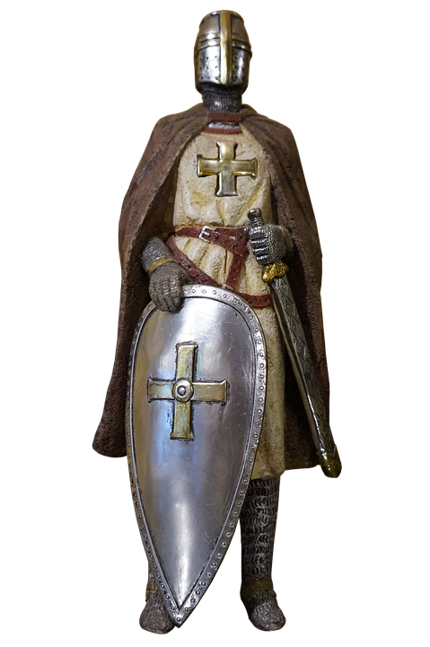
 |  |  | 헬멧

 |  |  | 무기

 |  |  | 갑옷 포인트 | 어깨뽕, 목보호대,
 |  |  |  | 앞치마?

 |  |  | 비고 | 투구에 십자가

 | 참고 | 디아블로 - 팔라딘

레인저
레인저
 | 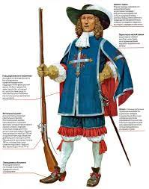
 |  |  | 헬멧

 |  |  | 무기

 |  |  | 갑옷 포인트 | 모자
 |  |  |  | 망토

 |  |  | 비고 | 앞쪽은 삭제

 | 참고 | 총사대

소서러
소서러
 | 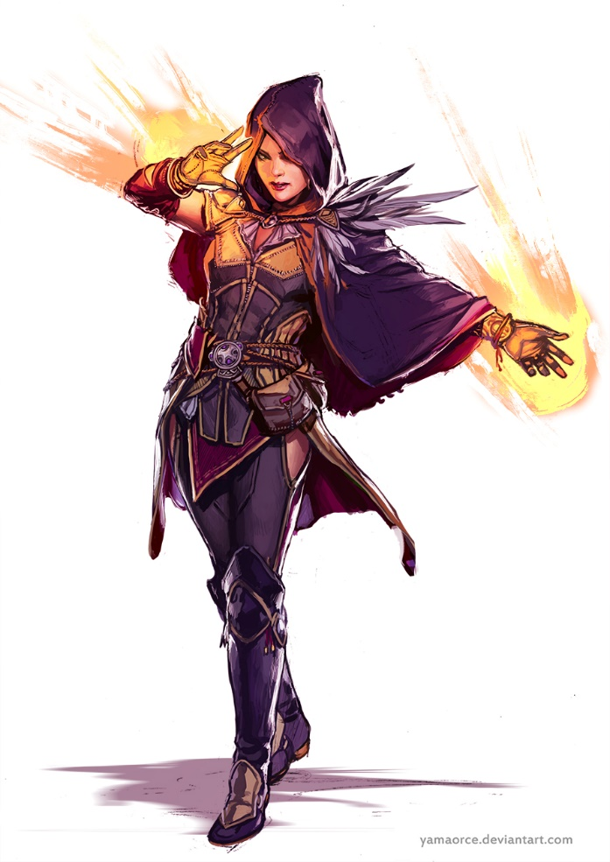
 |  |  | 헬멧 | 로브

 |  |  | 무기

 |  |  | 갑옷 포인트 | 한쪽 어깨 깃
 |  |  |  | 짧은 망토

 |  |  | 비고

 | 참고 | D&D

어쌔신
어쌔신
 | 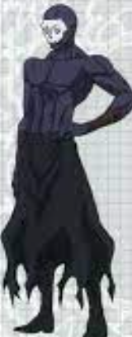
 |  |  | 헬멧 | 해골 가면 + 로브

 |  |  | 무기

 |  |  | 갑옷 포인트 | 없음

 |  |  | 비고

 | 참고 | 페이트(애니) - 어쌔신

프리스트
프리스트
 | 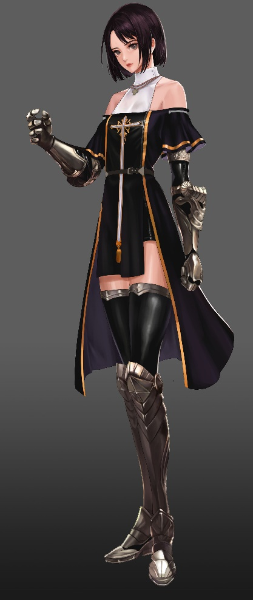
 |  |  | 헬멧

 |  |  | 무기 | + 십자가

 |  |  | 갑옷 포인트 | 앞치마?

 |  |  | 비고

 | 참고 | 던파

